Hoja1
P(F) |  |  | P(M) |  | P(M,F)
+f | 0.8 |  | +m | 0.7 | +m | +f | 0.56
-f | 0.2 |  | -m | 0.3 | +m | -f | 0.14
 |  |  |  |  | -m | +f | 0.24
 |  |  |  |  | -m | -f | 0.06 |  | P(L,M,F)
L | M | F | P(L|M,F) |  |  |  |  |  | +l | +m | +f
+l | +m | +f | 0.05 |  |  |  |  |  | +l | +m | -f
+l | +m | -f | 0.01 |  |  |  |  |  | +l | -m | +f
+l | -m | +f | 0.9 |  | P(L,M,F) |  |  |  | +l | -m | -f
+l | -m | -f | 0.02 |  | +l | +m | +f | 0.028 | -l | +m | +f
 |  |  |  |  | +l | +m | -f | 0.0014 | -l | +m | -f
 |  |  |  |  | +l | -m | +f | 0.216 | -l | -m | +f
 |  |  |  |  | +l | -m | -f | 0.0012 | -l | -m | -f

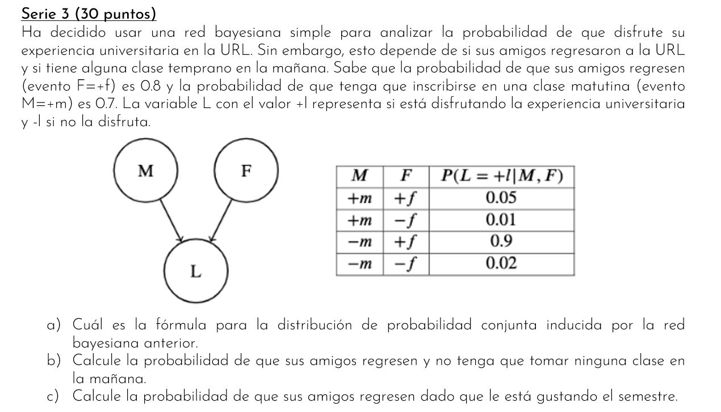
 |  |  |  |  | P(F|+l) | P(+l|+f) | 0.244 | 0.98945660989
 |  |  |  |  |  | P(+l) | 0.2466

Hoja2
P(G) |  | P(A|G) |  |  | P(A,G) |  |  |  | P(B)
+g | 0.1 | +g | +a | 1 | +g | +a | 0.1 |  | +b | 0.4
-g | 0.9 | +g | -a | 0 | +g | -a | 0 |  | -b | 0.6
 |  | -g | +a | 0.1 | -g | +a | 0.09
 |  | -g | -a | 0.9 | -g | -a | 0.81

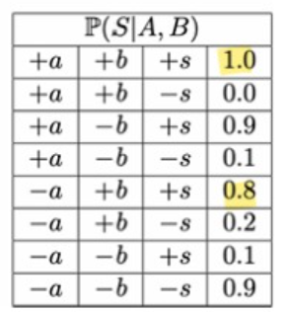
 | ya brindaban la tabala |  |  |  |  |  |  |  | P(G, A, B)
 |  |  |  |  |  | 0.19 |  |  | +g | +a | +b | 0.04 | 0.19
 |  |  |  |  |  |  |  |  | +g | +a | -b | 0.06
 |  |  |  |  |  |  |  |  | +g | -a | +b | 0
 |  |  |  |  |  |  |  |  | +g | -a | -b | 0
 |  |  |  |  |  |  |  |  | -g | +a | +b | 0.036
 |  |  |  |  |  |  |  |  | -g | +a | -b | 0.054
 |  |  |  |  |  |  |  |  | -g | -a | +b | 0.324
 |  |  |  |  |  |  |  |  | -g | -a | -b | 0.486

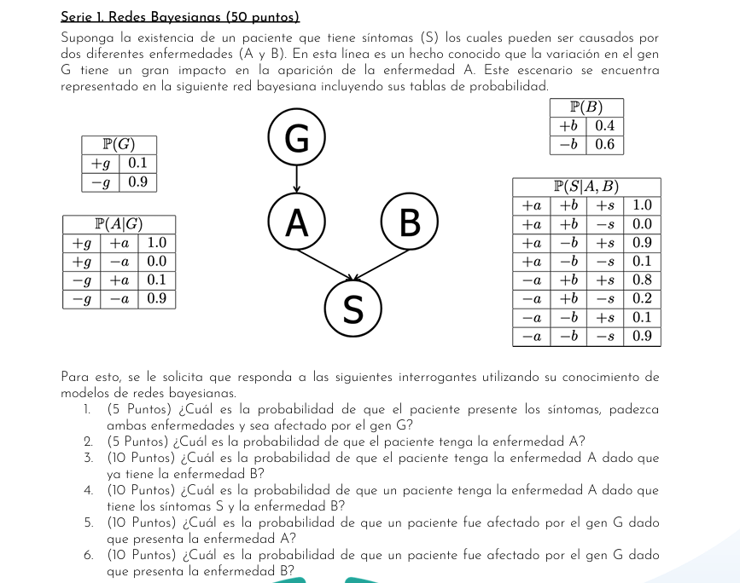
 |  |  |  |  |  |  | P(G, A, B, S) |  |  |  |  |  | P(+A|+S, +B)
 |  |  |  |  |  |  | +g | +a | +b | +s | 0.04
 |  |  |  |  |  |  | +g | +a | +b | -s | 0
 |  |  |  |  |  |  | +g | +a | -b | +s | 0.054
 |  |  |  |  |  |  | +g | +a | -b | -s | 0.006
 |  |  |  |  |  |  | +g | -a | +b | +s | 0
 |  |  |  |  |  |  | +g | -a | +b | -s | 0
 |  |  |  |  |  |  | +g | -a | -b | +s | 0
 |  |  |  |  |  |  | +g | -a | -b | -s | 0
 |  |  |  |  |  |  | -g | +a | +b | +s | 0.036
 |  |  |  |  |  |  | -g | +a | +b | -s | 0
 |  |  |  |  |  |  | -g | +a | -b | +s | 0.0486
 |  |  |  |  |  |  | -g | +a | -b | -s | 0.0054
 |  |  |  |  |  |  | -g | -a | +b | +s | 0.2592
 |  |  |  |  |  |  | -g | -a | +b | -s | 0.0648
 |  |  |  |  |  |  | -g | -a | -b | +s | 0.0486
 |  |  |  |  |  |  | -g | -a | -b | -s | 0.4374

 |  |  |  |  | 1)
 |  |  |  |  | P(+s,+a,+b,+g) | 0.04

 |  |  |  |  | 2)
 |  |  |  |  | P(+a) | 0.19

 |  |  |  |  | 3)
 |  |  |  |  | P(+a,+b) | 0.19

 |  |  |  |  | 4)
 |  |  |  |  | P(A|S,B) | P(+s,+b|+a)*P(+a) / P(+s,+b) |  |  | 0.227

 |  |  |  |  | 5)
 |  |  |  |  | P(+g,+a) | 0.5263

 |  |  |  |  | 6)
 |  |  |  |  | P(+g,+b) | 0.1

